List of inspection
PROJECT: | Phnom Penh Cambodia Temple

QUALITY DOCUMENT LIST |  |  |  |  | INSPECTION CONSTRUCTION WORKS OF LAND AREA 1 - LAYER 1
Date: | 2024-05-31
STT | Inspection Request N0 | Date of Request | Inspection N0 | Date of Inspection | Subject | Location of land area | Leveling inspection | Date | Compaction Inspection Density test | Date | Density of soil test report | Date | Item | Building | STT | Inspection Request N0 | Date of Request | Inspection N0 | Date of Inspection | Subject | Location of land area | Leveling inspection | Date | Compaction Inspection Density test | Date | Density of soil test report | Date | Item | Building
LAND LEVELING - LEVELING AND COMPACTION INSPECTION
1 | PPCT-INR-LL-01 | 25/07/2021 | PPCT-INP-LL-01 | 26/07/2021 | Land Area 1 - Layer 1 | Axis: B; Ba; C; D; Da - 9; 8 | PPCT-LL-LV-LE01-01 | 26/07/2021 | PPCT-LL-CP-LE-01 | 26/07/2021 | ABC | 26/07/2021 | Land leveling work | Temple Building | 1 | PPCT-INR-LL-01 | 25/07/2021 | PPCT-INP-LL-01 | 26/07/2021 | Land Area 1 - Layer 1 | Axis: B; Ba; C; D; Da - 9; 8 | PPCT-LL-LV-LE01-01 | 26/07/2021 | PPCT-LL-CP-LE-01 | 26/07/2021 | ABC | 26/07/2021 | Land leveling work | Temple Building
2 | PPCT-INR-LL-02 |  | PPCT-INP-LL-02 |  |  |  |  |  |  |  |  |  |  | Temple Building
3 | PPCT-INR-LL-03 |  | PPCT-INP-LL-03 |  |  |  |  |  |  |  |  |  |  | Ancillary Building |  | Temple Building
4 | PPCT-INR-LL-04 |  | PPCT-INP-LL-04 |  |  |  |  |  |  |  |  |  |  |  |  | Ancillary Building
5 | PPCT-INR-LL-05 |  | PPCT-INP-LL-05 |  |  |  |  |  |  |  |  |  |  |  |  | Utilitt Building
6 | PPCT-INR-LL-06 |  | PPCT-INP-LL-06
7 | PPCT-INR-LL-07 |  | PPCT-INP-LL-07 |  |  |  |  |  |  |  |  |  |  |  |  | LAND LEVELING
8 | PPCT-INR-LL-08 |  | PPCT-INP-LL-08
9 | PPCT-INR-LL-09 |  | PPCT-INP-LL-09 |  |  |  |  |  |  |  |  |  |  |  |  | Investor | The Association of The Church of Jesus Christ of Latter-day Saints
10 | PPCT-INR-LL-10 |  | PPCT-INP-LL-10 |  |  |  |  |  |  |  |  |  |  |  |  | Consultant | N/A
11 | PPCT-INR-LL-11 |  | PPCT-INP-LL-11 |  |  |  |  |  |  |  |  |  |  |  |  | Contractor | Cambodia Branch of Thai Takenaka International Limited
12 | PPCT-INR-LL-12 |  | PPCT-INP-LL-12 |  |  |  |  |  |  |  |  |  |  |  |  | Project | Phnom Penh Cambodia Temple
13 | PPCT-INR-LL-13 |  | PPCT-INP-LL-13 |  |  |  |  |  |  |  |  |  |  |  |  | Address | Russian Boulevard, Phnom Penh, Cambodia
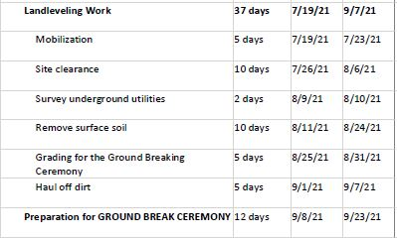
14 | PPCT-INR-LL-14 |  | PPCT-INP-LL-14
15 | PPCT-INR-LL-15 |  | PPCT-INP-LL-15
16 | PPCT-INR-LL-16 |  | PPCT-INP-LL-16
17 | PPCT-INR-LL-17 |  | PPCT-INP-LL-17
18 | PPCT-INR-LL-18 |  | PPCT-INP-LL-18
19 | PPCT-INR-LL-19 |  | PPCT-INP-LL-19
20 | PPCT-INR-LL-20 |  | PPCT-INP-LL-20
21 | PPCT-INR-LL-21 |  | PPCT-INP-LL-21
22 | PPCT-INR-LL-22 |  | PPCT-INP-LL-22
23 | PPCT-INR-LL-23 |  | PPCT-INP-LL-23
24 | PPCT-INR-LL-24 |  | PPCT-INP-LL-24

Top soil removal
PROJECT: Phnom Penh Cambodia Temple

TOPSOIL REMOVAL CALCULATION SHEET

S. NO. | SURVEY EXISTING LAND LEVEL |  |  |  | AVG. GRID LVL | GFL = TBM +4400 | Removal Depth | Area | Removal Volume
 |  |  |  |  |  |  | m | m2 | m3
1 | 1.41 | 2.04 | 1.50 | 2.50 | 1.86 | 4.02 | 0.20 | 506.80 | 101.36
2 | 2.04 | 2.24 | 2.50 | 2.75 | 2.38 | 4.02 | 0.20 | 506.80 | 101.36
3 | 2.24 | 3.23 | 2.75 | 3.48 | 2.92 | 4.02 | 0.20 | 506.80 | 101.36
4 | 3.23 | 4.22 | 3.48 | 4.30 | 3.81 | 4.02 | 0.20 | 506.80 | 101.36
5 | 4.22 | 4.70 | 4.20 | 4.80 | 4.48 | 4.02 | 0.20 | 506.80 | 101.36
6 | 4.70 | 5.20 | 4.80 | 5.40 | 5.03 | 4.02 | 0.20 | 506.80 | 101.36
7 | 5.20 | 6.50 | 5.40 | 6.45 | 5.89 | 4.02 | 0.20 | 506.80 | 101.36
8 | 6.50 | 7.80 | 6.45 | 7.50 | 7.06 | 4.02 | 0.20 | 506.80 | 101.36
9 | 1.50 | 2.50 | 1.51 | 2.37 | 1.97 | 4.02 | 0.20 | 506.80 | 101.36
10 | 2.50 | 2.75 | 2.37 | 2.59 | 2.55 | 4.02 | 0.20 | 506.80 | 101.36
11 | 2.75 | 3.48 | 2.59 | 3.35 | 3.04 | 4.02 | 0.20 | 506.80 | 101.36
12 | 3.48 | 4.20 | 3.35 | 4.10 | 3.78 | 4.02 | 0.20 | 506.80 | 101.36
13 | 4.20 | 4.80 | 4.10 | 4.82 | 4.48 | 4.02 | 0.20 | 506.80 | 101.36
14 | 4.80 | 5.40 | 4.82 | 5.41 | 5.11 | 4.02 | 0.20 | 506.80 | 101.36
15 | 5.40 | 6.45 | 5.41 | 6.75 | 6.00 | 4.02 | 0.20 | 506.80 | 101.36
FORMAT SAMPLE
16 | 6.45 | 7.50 | 6.75 | 8.10 | 7.20 | 4.02 | 0.20 | 506.80 | 101.36
17 | 1.51 | 2.37 | 1.09 | 2.10 | 1.77 | 4.02 | 0.20 | 506.80 | 101.36
18 | 2.37 | 2.59 | 2.10 | 2.90 | 2.49 | 4.02 | 0.20 | 506.80 | 101.36
19 | 2.59 | 3.35 | 2.90 | 3.75 | 3.15 | 4.02 | 0.20 | 506.80 | 101.36
20 | 3.35 | 4.10 | 3.75 | 4.90 | 4.02 | 4.02 | 0.20 | 506.80 | 101.36
21 | 4.10 | 4.82 | 4.90 | 5.00 | 4.71 | 4.02 | 0.20 | 506.80 | 101.36
22 | 4.82 | 5.41 | 5.00 | 5.10 | 5.08 | 4.02 | 0.20 | 506.80 | 101.36
23 | 5.41 | 6.75 | 5.10 | 6.50 | 5.94 | 4.02 | 0.20 | 506.80 | 101.36
24 | 6.75 | 8.10 | 6.50 | 7.00 | 7.09 | 4.02 | 0.20 | 506.80 | 101.36
25 | 1.09 | 2.10 | 1.39 | 2.36 | 1.73 | 4.02 | 0.20 | 506.80 | 101.36
26 | 2.10 | 2.90 | 2.36 | 3.17 | 2.63 | 4.02 | 0.20 | 506.80 | 101.36
27 | 2.90 | 3.75 | 3.17 | 3.50 | 3.33 | 4.02 | 0.20 | 506.80 | 101.36
28 | 3.75 | 4.90 | 3.50 | 4.10 | 4.06 | 4.02 | 0.20 | 506.80 | 101.36
29 | 4.90 | 5.00 | 4.10 | 4.60 | 4.65 | 4.02 | 0.20 | 506.80 | 101.36
30 | 5.00 | 5.10 | 4.60 | 4.90 | 4.90 | 4.02 | 0.20 | 506.80 | 101.36
31 | 5.10 | 6.50 | 4.90 | 6.45 | 5.74 | 4.02 | 0.20 | 506.80 | 101.36
32 | 6.50 | 7.90 | 6.45 | 8.00 | 7.21 | 4.02 | 0.20 | 506.80 | 101.36

Total land area |  |  |  |  |  |  |  | 16,218 | m2
Total topsoil removal volume |  |  |  |  |  |  |  | 3,244 | m3
Total area need to leveling |  |  |  |  |  |  |  | 16,218 | m2

Back filling & Excavation
PROJECT: Phnom Penh Cambodia Temple

SOIL EXCAVATION & BACKFILLING CALCULATION SHEET

S. NO. | LAND LEVEL AFTER REMOVAL |  |  |  | AVG. GRID LVL | GFL = TBM +4400 | Backfill Depth | Excavation Depth | Area | Backfill Volume | Excavation Volume
 |  |  |  |  |  |  | m | m | m2 | m3 | m3
1 | 1.21 | 1.84 | 1.30 | 2.30 | 1.66 | 4.02 | -2.35 | - | 506.80 | -1,192.25
2 | 1.84 | 2.04 | 2.30 | 2.55 | 2.18 | 4.02 | -1.83 | - | 506.80 | -928.71
3 | 2.04 | 3.03 | 2.55 | 3.28 | 2.72 | 4.02 | -1.29 | - | 506.80 | -654.41
4 | 3.03 | 4.02 | 3.28 | 4.10 | 3.61 | 4.02 | -0.41 | - | 506.80 | -207.15
5 | 4.02 | 4.50 | 4.00 | 4.60 | 4.28 | 4.02 | - | 0.26 | 506.80 |  | 134.30
6 | 4.50 | 5.00 | 4.60 | 5.20 | 4.83 | 4.02 | - | 0.81 | 506.80 |  | 410.51
7 | 5.00 | 6.30 | 5.20 | 6.25 | 5.69 | 4.02 | - | 1.67 | 506.80 |  | 847.62
8 | 6.30 | 7.60 | 6.25 | 7.30 | 6.86 | 4.02 | - | 2.85 | 506.80 |  | 1,443.11
9 | 1.30 | 2.30 | 1.31 | 2.17 | 1.77 | 4.02 | -2.24 | - | 506.80 | -1,137.77
10 | 2.30 | 2.55 | 2.17 | 2.39 | 2.35 | 4.02 | -1.66 | - | 506.80 | -842.55
11 | 2.55 | 3.28 | 2.39 | 3.15 | 2.84 | 4.02 | -1.17 | - | 506.80 | -595.49
12 | 3.28 | 4.00 | 3.15 | 3.90 | 3.58 | 4.02 | -0.43 | - | 506.80 | -220.46
13 | 4.00 | 4.60 | 3.90 | 4.62 | 4.28 | 4.02 | - | 0.27 | 506.80 |  | 134.30
14 | 4.60 | 5.20 | 4.62 | 5.21 | 4.91 | 4.02 | - | 0.89 | 506.80 |  | 452.32
15 | 5.20 | 6.25 | 5.21 | 6.55 | 5.80 | 4.02 | - | 1.79 | 506.80 |  | 905.91 | -11,116.66
16 | 6.25 | 7.30 | 6.55 | 7.90 | 7.00 | 4.02 | - | 2.99 | 506.80 |  | 1,512.80
FORMAT SAMPLE
17 | 1.31 | 2.17 | 0.89 | 1.90 | 1.57 | 4.02 | -2.45 | - | 506.80 | -1,240.39
18 | 2.17 | 2.39 | 1.90 | 2.70 | 2.29 | 4.02 | -1.72 | - | 506.80 | -874.23
19 | 2.39 | 3.15 | 2.70 | 3.55 | 2.95 | 4.02 | -1.07 | - | 506.80 | -541.64
20 | 3.15 | 3.90 | 3.55 | 4.70 | 3.82 | 4.02 | -0.19 | - | 506.80 | -96.93
21 | 3.90 | 4.62 | 4.70 | 4.80 | 4.51 | 4.02 | - | 0.49 | 506.80 |  | 248.33
22 | 4.62 | 5.21 | 4.80 | 4.90 | 4.88 | 4.02 | - | 0.87 | 506.80 |  | 439.65
23 | 5.21 | 6.55 | 4.90 | 6.30 | 5.74 | 4.02 | - | 1.73 | 506.80 |  | 874.23
24 | 6.55 | 7.90 | 6.30 | 6.80 | 6.89 | 4.02 | - | 2.87 | 506.80 |  | 1,455.78
25 | 0.89 | 1.90 | 1.19 | 2.16 | 1.54 | 4.02 | -2.48 | - | 506.80 | -1,256.86
26 | 1.90 | 2.70 | 2.16 | 2.97 | 2.43 | 4.02 | -1.58 | - | 506.80 | -802.01 |  | 3.718125
27 | 2.70 | 3.55 | 2.97 | 3.30 | 3.13 | 4.02 | -0.88 | - | 506.80 | -448.52
28 | 3.55 | 4.70 | 3.30 | 3.90 | 3.86 | 4.02 | -0.15 | - | 506.80 | -77.29 |  | 2.91
29 | 4.70 | 4.80 | 3.90 | 4.40 | 4.45 | 4.02 | - | 0.43 | 506.80 |  | 220.46
30 | 4.80 | 4.90 | 4.40 | 4.70 | 4.70 | 4.02 | - | 0.68 | 506.80 |  | 347.16 | 4.60
31 | 4.90 | 6.30 | 4.70 | 6.25 | 5.54 | 4.02 | - | 1.52 | 506.80 |  | 771.60
32 | 6.30 | 7.70 | 6.25 | 7.80 | 7.01 | 4.02 | - | 3.00 | 506.80 |  | 1,519.13

Total land area |  |  |  |  |  |  |  |  |  | 16,217.60 | m2
Total back fill volume |  |  |  |  |  |  |  |  |  | -11,116.66 | m3
Total excavation volume |  |  |  |  |  |  |  |  |  | 11,717.22 | m3
Total compaction area (2 layer. Thk-300) |  |  |  |  |  |  |  |  |  | 1,013.60 | m2
Total compaction area ( 1 layer) |  |  |  |  |  |  |  |  |  | 15,204.00 | m2
Total leveling area |  |  |  |  |  |  |  |  |  | 16,217.60 | m2

Density of soil test (Cylinder)
PROJECT: Phnom Penh Cambodia Temple

 |  |  |  |  |  |  |  |  |  | TCVN 447:2012
SUB-CON: |  |  | LOCATION |  |  |  |  | PART: No |  | Soil Application: Clay,
STANDARD TEST METHOD FOR DENSITY OF SOIL IN PLACE BY THE DRIVE-CYLINDER METHOD |  |  | LAYER |  |  |  |  | LAYER-01
LOCATION EXPLANATION |  |  | PROCTOR TEST NO. |  |  |  |  | TEST-1
MARKING PART PLAN |  |  | DATE OF TEST |  |  |  |  | 2019-01-08
 |  |  | MAXIMUM DRY DENSITY(Ymdd) ( LAB) |  | TCVN 12790:2020 | ASTM-D698 |  | 1.62 |  | Khối lượng thể tích khô lớn nhất ( Xác định trong phòng thí nghiệm) TCN 135-2005 cohesive soils & TCVN 8721 - 2012 (non-cohesive)
 |  |  | OPTIMUM MOISTURE CONTENT(OMC) |  |  |  |  |  |  | Độ ẩm tốt nhất (( Xác định trong phòng thí nghiệm): TCN 135-2005 cohesive soils & TCVN 8721-2012 (non-cohesive soils)
 |  |  | {BY STANDARD PROCTOR TEST (LAB)}
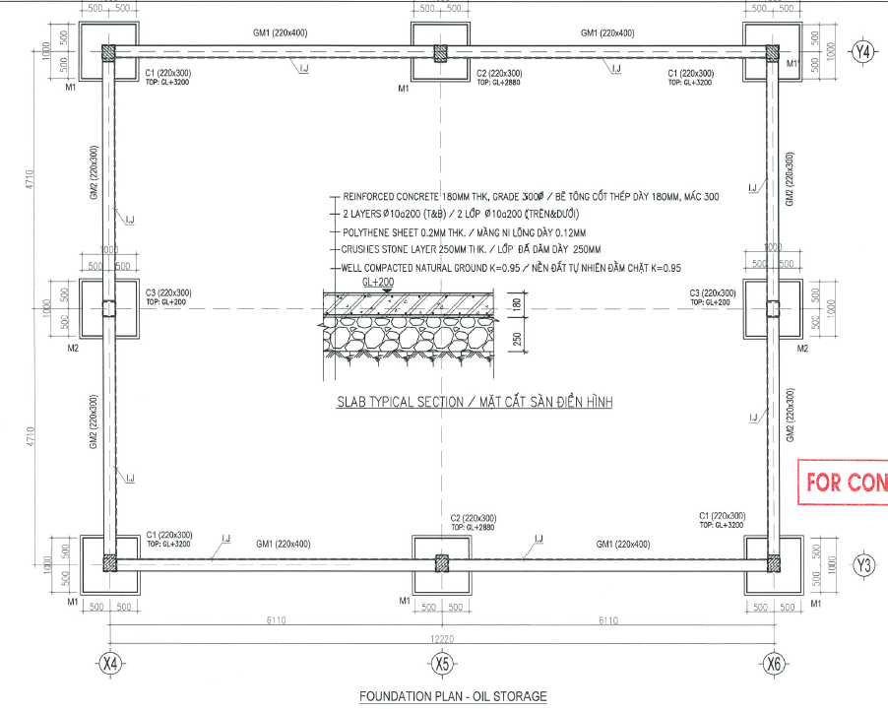
 |  |  | S. NO. | DESCRIPTION |  | UNIT | SAMPLE 1 | SAMPLE 2 | SAMPLE 3
 |  |  | 1 | MASS OF THE CYLINDER (M2) |  | g | 145.5 | 145.5 | 145.5 | Khối lượng dao
 |  |  | 2 | MASS OF THE CYLINDER AND WET SOIL SAMPLE M1 |  | g | 481.4 | 481.4 | 481.4 | Khối lượng dao + mẫu đất
 |  |  | 3 | VOLUME OF THE CYLINDER (V) |  |  | 200 | 200 | 200 | Thể tích dao vòng
 |  |  | 4 | MASS OF THE WET SOIL (M=M1-M2) |  | g | 335.9 | 335.9 | 335.9 | Khối lượng của mẫu đất
FORMAT OF
SOIL/AGGEGATES COMPACTION TESTING RECORD
 |  |  | 5 | WT OF SOIL +ALUMINUM BOX (M1) |  | g | 111.8 | 111.8 | 111.8 | Khối lượng của mẫu đất + hộp nhôm
 |  |  | 6 | WT OF DRYED SOIL +ALUMINUM BOX (M2) |  | g | 107.4 | 107.4 | 107.4 | Khối lượng của mẫu đất đã sấy khô + hộp nhôm
 |  |  | 7 | WT OF ALUMINUM BOX (MB) |  | g | 61.3 | 61.3 | 61.3 | Khối lượng của hộp nhôm
 |  |  | 8 | MOISTURE CONTENT (W) |  | % | 9.544 | 9.544 | 9.544 | Độ ẩm của mẫu đất ( Theo tính toán)
 |  |  | 9 | THE DRY MASS OF THE SOIL SAMPLE (M3) |  | g | 306.6 | 306.6 | 306.6 | Độ ẩm của mẫu đất ( Đo bằng dụng cụ đo độ ẩm)
 |  |  | 10 | BULK DENSITY (gw=W/V) |  | g/cm3 | 1.680 | 1.680 | 1.680 | Khối lượng thể tích tự nhiên của đất thí nghiệm
 |  |  | 11 | DRY DENSITY: gK=gW/(1+0.01W) | / M3/V | g/cm3 | 1.533 | 1.533 | 1.533 | Khối lượng thể tích khô của đất thí nghiệm
 |  |  | 12 | MAXIMUM DRY DENSITY (MDD) |  | g/cm3 | 1.62 | 1.62 | 1.62 | Khối lượng thể tích khô lớn nhất ( Xác định trong phòng thí nghiệm)
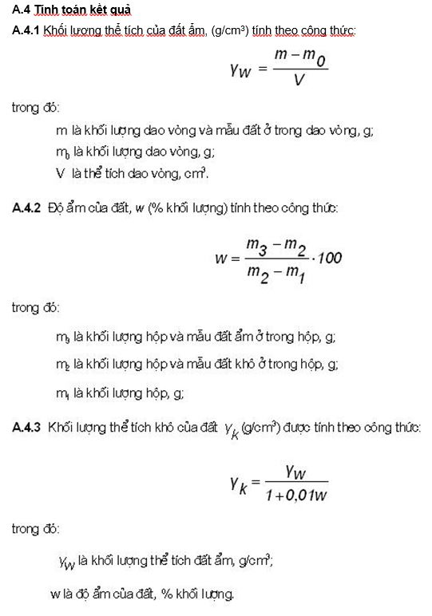
 |  |  | 13 | COMPACTION PERCENTAGE |  | % | 94.640 | 94.640 | 94.640
 |  |  |  | AVG. COMPACTION % |  | % | 94.640

 |  |  | AS PER | ASTM D 2937-04

 |  |  | Sub-Con Name |  | TAKENAKA |  | TAKENAKA

METHOD | AS PER TCVN 4447:2012 | Frequency:1 test/500m2 ~ 1000m2 | CONCERN BY |  | PREPARED BY |  | APPROVED BY
 |  |  | ENGINEER |  | ENGINEER (TAK) |  | CONSTRUCTION MANAGER (TAK)

Density of soil test (Sandcone)
PROJECT | : | Phnom Penh Cambodia Temple
 |  |  |  |  |  | LOCATION: |  |  |  |  |  | PART: |  |  |  | NOTE: | PLEASE DON'T CHANGE THE FORMAT (BORDER - FONT -SIZE) AND CONTENTS
SUB-CON | : |  |  |  | LAB | LAYER |  |  |  |  |  | FOUNDATION PIT |  |  |  |  | WITHOUT ANY CONFIRM TO MANAGER
STANDARD TEST METHOD FOR DENSITY OF SOIL IN PLACE BY THE SAND -CONE METHOD |  |  |  |  |  | TEST N0. |  |  |  |  |  | TEST-1
LOCATION EXPLANATION: CAR PARKING AREA |  |  |  |  |  | DATE OF TEST |  |  |  |  |  | 31/05/2024
 |  |  |  |  |  | MAXIMUM DRY DENSITY(Ymdd) (LAB) |  |  |  |  |  | 1.82 | g/cm3
 |  |  |  |  |  | OPTIMUM MOISTURE CONTENT(OMC) |  |  |  |  |  | 7.78 | % |  |  | Khối lượng thể tích khô lớn nhất ( Xác định trong phòng thí nghiệm) TCN 135-2005 cohesive soils & TCVN 8721 - 2012 (non-cohesive)
 |  |  |  |  |  | {BY STANDARD PROCTOR TEST (LAB)} |  |  |  |  |  |  |  |  |  | Độ ẩm tốt nhất (( Xác định trong phòng thí nghiệm): TCN 135-2005 cohesive soils & TCVN 8721-2012 (non-cohesive soils)

SAMPLE 02
 |  |  |  |  |  | S. NO. | DESCRIPTION |  |  | UNIT | SAMPLE 1 | SAMPLE 2 | SAMPLE 3
 |  |  |  |  |  | 1 | SOIL FROM THE TEST HOLE | WT OF SOIL + TRAY |  | g | 2126 | 2364 |  | Mw |  | Khối lượng mẫu ướt và khay
 |  |  |  |  |  | 2 |  | WT OF TRAY |  | g | 158 | 158 |  |  |  | Khối lượng của khay
 |  |  |  |  |  | 3 |  | MOIST MASS OF THE SOIL |  | g | 1968 | 2206 |  |  |  | Khối lượng của mẫu ướt
 |  |  |  |  |  | 4 |  | DRY MASS OF THE SOIL |  | g | 1812 | 2026 |  |  |  | Khối lượng của mẫu khô (Lấy mẫu ướt sấy khô - Lấy 1 lượng nhỏ hơn lượng mẫu ướt, xác định được độ ẩm. Từ đó tính ra khối lượng khô của mẫu đất)
 |  |  |  |  |  | 5 | SAND & TOOL FOR TESTING | WT OF SAND + TOOL ( BEFORE TEST):"A" |  | g | 10460 | 10346 |  | A | (g) | Khối lượng của cát và bộ dụng cụ trước khi thí nghiệm |  |  |  | Khối lượng bộ phễu có chứa cát chuẩn trước khi thí nghiệm, g
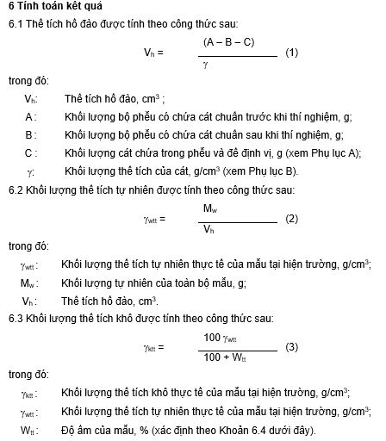
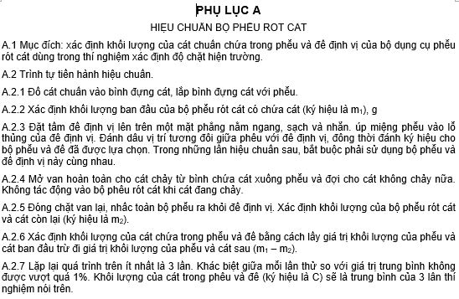
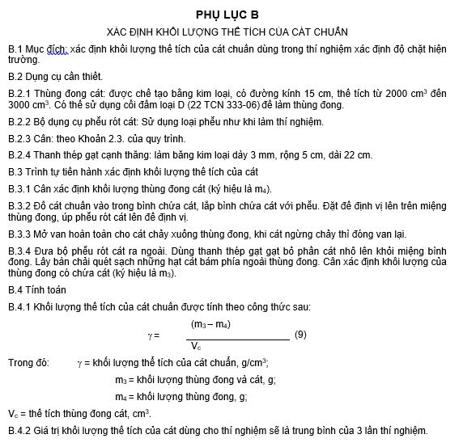
 |  |  |  |  |  | 6 |  | WT OF SAND + TOOL ( AFTER TEST): "B" |  | g | 7203 | 6920 |  | B | (g) | Khối lượng của cát và bộ dụng cụ sau thí nghiệm
 |  |  |  |  |  | 7 |  | WT OF SAND + CONE + PLATE: "C" |  | g | 1750 | 1750 |  | C | (g) | Khối lượng cát trong cone + đế
 |  |  |  |  |  | 8 |  | WT OF SAND IN: CONE + PLATE + TEST HOLE |  | g | 3257 | 3426 |  |  |  | Khối lượng cát trong cone + đế + hố đào
 |  |  |  |  |  | 9 |  | BULK DENISITY OF THE SAND "g" |  | g/cm3 | 1.45 | 1.45 |  |  |  | Khối lượng thể tích của cát
 |  |  |  |  |  | 10 |  | WT OF SAND IN TEST HOLE |  | g | 1507 | 1676 |  |  |  | Khối lượng của cát trong hố đào
 |  |  |  |  |  | 11 |  | VOLUME OF TEST HOLE |  | cm3 | 1039.3 | 1155.9 |  | Vh | (cm3) | Thể tích hố đào
FORMAT OF
SOIL/AGGEGATES COMPACTION TESTING RECORD
 |  |  |  |  |  | 12 | MOISTURE CONTENT | WT OF SAMPLE + TRAY "D" |  | g | 467.5 | 470.5 |  | D |  | Khối lượng mẫu ướt và khay
 |  |  |  |  |  | 13 |  | WT OF DRY SAMPLE + TRAY "E" |  | g | 443 | 445 |  | E |  | Khối lượng mẫu khô và khay
 |  |  |  |  |  | 14 |  | WT OF TRAY "F" |  | g | 158 | 158 |  | F |  | Khối lượng của khay
SAMPLE 01
 |  |  |  |  |  | 15 |  | WT OF DRY SAMPLE |  | g | 285 | 287 |  |  |  | Khối lượng mẫu khô
 |  |  |  |  |  | 16 |  | MOISTURE CONTENT (Wtt) |  | % | 8.6 | 8.9 |  | Wtt |  | Đô ẩm của mẫu
 |  |  |  |  |  | 17 | WET DENSITY OF THE TESTED SOIL gktt |  |  | g/cm3 | 1.89 | 1.91 |  |  |  | Khối lượng thể tích khô của mẫu trong hố đào
K$=\frac{100ktt}{Vc}$
 |  |  |  |  |  | 18 | DRY DENSITY OF THE TESTED SOIL gktt |  |  | g/cm3 | 1.744 | 1.753 |  |  |  | Khối lượng thể tích khô
 |  |  |  |  |  | 19 | COMPACTION "K" |  |  | % | 95.982 | 96.484 |  |  |  | Hệ số đầm chặt
 |  |  |  |  |  | 20 | AVG. COMPACTION % |  |  | % |  | 96.233

 |  |  |  |  |  | AS PER ASTM D 1556
 |  |  |  |  |  |  |  |  |  |  |  |  |  |  |  | DENSITY OF SAND ( APPENDIX B - 22 TCN 346-06)
 |  |  |  |  |  | SUB - CON |  |  | TAKENAKA |  | TAKENAKA VIETNAM |  |  |  |  | Xác đinh khối lượng thể tích của cát chuẩn
 |  |  |  |  |  |  |  |  |  |  |  |  |  |  |  | WT of sand + cylinder/ Khối lượng thùng đong và cát |  | m3 | g
 |  |  |  |  |  |  |  |  |  |  |  |  |  |  |  | WT on cylinder |  | m4 | g
 |  |  |  |  |  |  |  |  |  |  |  |  |  |  |  | Voulume of cylinder |  | Vc | cm3
SOIL |  |  |  |  |  |  |  |  |  |  |  |  |  |  |  | Density of sand ( 3 test times) |  | g | g/cm3
METHOD | : | FIELD DENSITY BY SAND CONE METHOD |  | Frequency:1 test/500m2 ~ 1000m2 |  | CONCERN BY |  |  | APPROVED BY |  | APPROVED BY
 |  |  |  |  |  | ENGINEER (SUB-CON) |  |  | ENGINEER (TAK) |  | MANAGER (TAK)

 |  |  | SOIL | Frequency:1 test/500m2 ~ 1000m2 |  |  |  |  |  |  |  |  |  |  |  | WT OF SAND + CONE + PLATE "C" ( APPENDIX A - 22 TCN 346-060
 |  |  |  |  |  |  |  |  |  |  |  |  |  |  |  | Xác định khối lượng của cát chuẩn chứa trong phểu và đế định vị của bộ khung
 |  |  | AGGREGATES | Frequency: 1 Test/ 100m2 TCVN8859_2011 Graded Aggregate Bases and Subbases Pavement |  |  |  |  |  |  |  |  |  |  |  | Xác định khối lượng ban đầu của bộ phểu rót cát có chứa cát |  |  | m1 | g
 |  |  |  |  |  |  |  |  |  |  |  |  |  |  |  | Xác định khối lượng bộ phễu rót cát và cát còn lại |  |  | m2 | g

 |  |  |  |  |  |  |  |  |  |  |  |  |  |  |  | Khối lượng của cát trong phễu và đế |  |  | C = m1-m2

